Лист1
Школа | МБОУ ООШ №25 имени В.В.Буракова станицы Баракаевской |  |  | Отд./корп |  |  |  | День | 04.10.2021 г

Прием пищи | Раздел | № рец. | Блюдо | Выход, г | Цена | Калорийность | Белки | Жиры | Углеводы

1-4 классы | Закуска |  | Пудинг из творога(запеченный) | 180 |  | 325.12 | 16.48 | 13.92 | 33.48
 |  | 481 | Молоко сгущенное | 21 |  | 38.70 | 1.13 | 0.00 | 8.54
 | Напиток | 496 | Какао с молоком | 200 |  | 117.78 | 4.07 | 3.50 | 17.50
 | Хлеб | 109 | Хлеб ржаной йодированный | 35
 | Хлеб | 108 | Хлеб пшеничный | 20 |  | 94.14 | 2.70 | 0.34 | 20.06
 | Кисломолоч.пр |  | Йогурт 3,2%жирности | 100 |  | 113.04 | 9.00 | 5.76 | 6.30
 |  |  |  |  | 71.59 | 688.78 | 33.38 | 23.52 | 77.34
5-9 классы | Закуска |  | Пудинг из творога(запеченный) | 170 |  | 336.40 | 15.60 | 17.40 | 14.85
 |  | 327 | Молоко сгущенное | 20 |  | 38.70 | 1.13 | 0.00 | 8.54
 | Напиток | 496 | Какао с молоком | 20 |  | 117.78 | 4.07 | 3.50 | 17.50
 | хлеб | 109 | Хлеб ржаной | 35
 | Хлеб |  | Хлеб пшеничный | 20 |  | 141.20 | 4.05 | 0.52 | 30.09
 |  |  |  |  | 41.0р. | 477.60 | 19.65 | 21.42 | 62.44
Завтрак | Закуска |  | Пудинг из творога(запеченный) | 170 |  | 336.40 | 15.60 | 17.40 | 14.85
сотрудники |  | 481 | Молоко сгущенное | 20 |  | 38.70 | 1.13 | 0.00 | 8.54
 | Напиток | 496 | Какао с молоком | 20 |  | 117.78 | 4.07 | 3.50 | 17.50
 | Хлеб | 109 | Хлеб ржаной
 | Хлеб | 108 | Хлеб пшеничный | 20 |  | 141.20 | 4.05 | 0.52 | 30.09
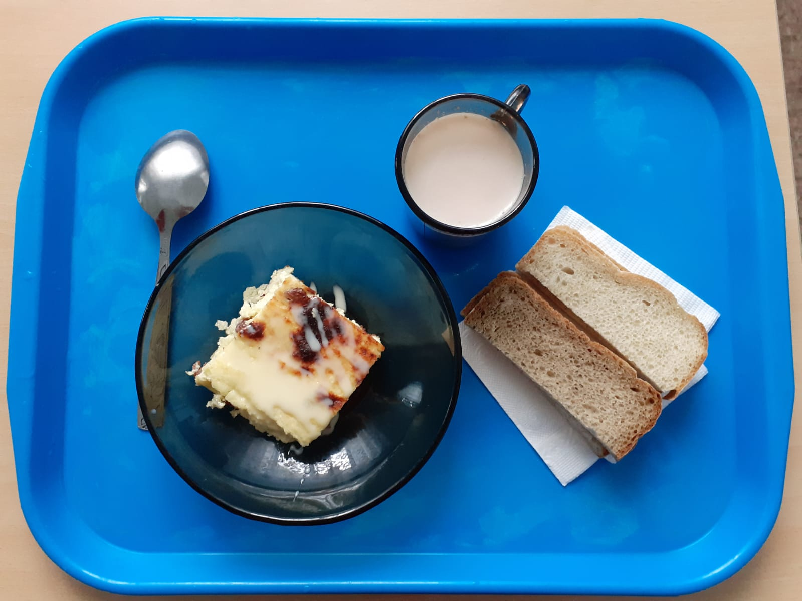
 |  |  |  |  | 38.5р. | 477.60 | 19.65 | 21.42 | 62.44

